2024_data
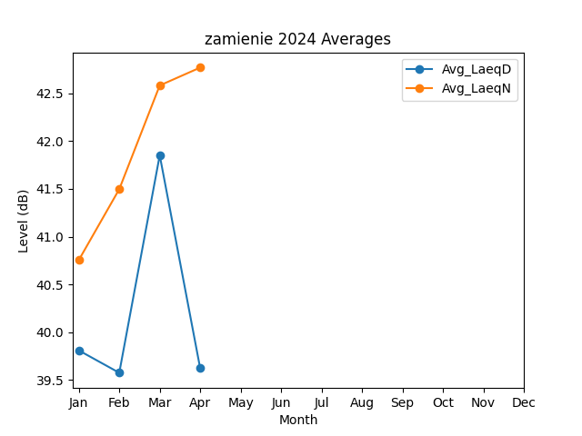
Month | Avg_LaeqD | Avg_LaeqN
1 | 39.808698154 | 40.754886109
2 | 39.57460102 | 41.497047645
3 | 41.851792732 | 42.582626858
4 | 39.621596955 | 42.769829891

